SCR009_自己評価
SCR-009 自己評価
利用者: 本人 ｜ 目的: 項目別レベル・根拠・提出 ｜ 関連要件: EVL-002
UI基準: 承認済み改訂UI p.1 ｜ 設計版: 2.0 ｜ レビュー状態: 未確認

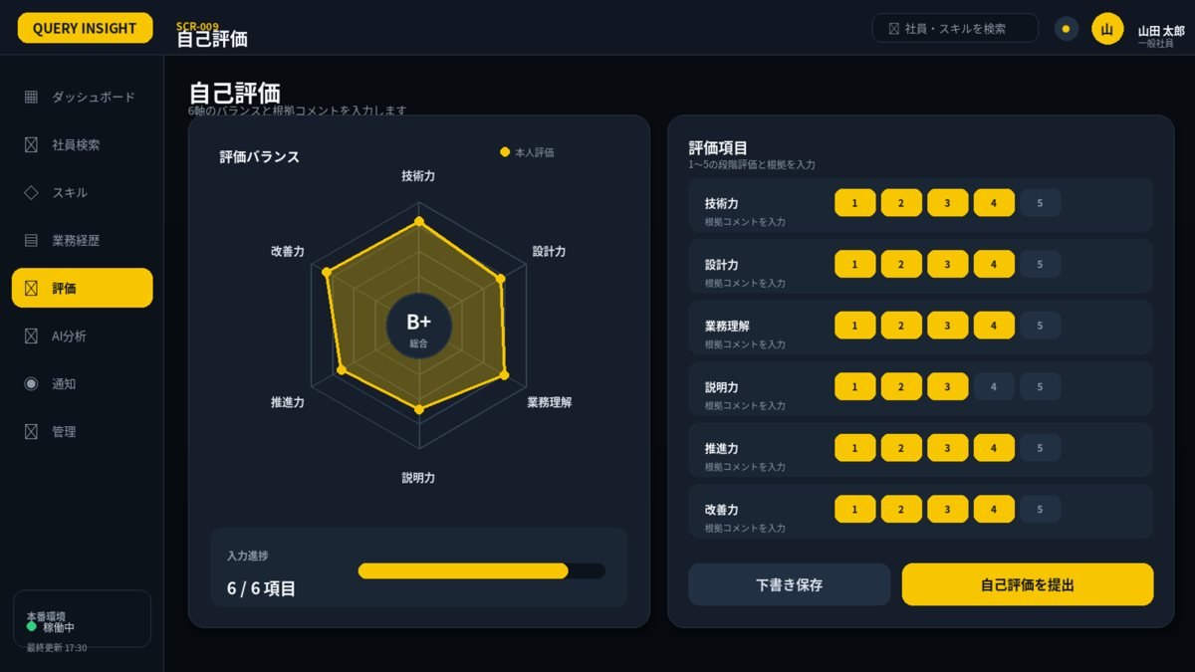

1. 画面概要
画面ID | SCR-009 |  | 自己評価 | リリース
利用者 | 本人 |  | GET/PUT /api/v1/evaluations/me; POST /api/v1/evaluations/me/submit | UIページ
設計結論 | evaluationレイアウトを採用し、承認済みUIと項目・操作・状態を一致させる。 |  | 画面表示だけでなくAPIで再検証 | 更新日

2. レイアウト領域
領域 | 位置 | 役割 | 判断基準 | レスポンシブ・注意 | レビュー
レーダープレビュー | 左 | 6軸評価と暫定総合評価 | 自己=黄色、上長=青 | 正式確定前は暫定と表示 | 未確認
評価入力 | 右 | 6軸×1～5ボタン | 星を使用しない | 行動例・根拠を補助表示 | 未確認
進捗・操作 | 下段 | 入力数・下書き・提出／差し戻し | 提出条件未充足なら無効 | 確定操作は確認ダイアログ | 未確認

3. 画面項目定義
領域 | 項目ID | 表示名 | UI部品 | 必須 | 編集 | 入力・表示ルール | データ/API対応 | 注意点 | レビュー
対象 | period | 評価期間 | Label | - | 不可 | 対象期間・締切・基準版を表示。 | evaluationPeriod |  | 未確認
評価 | item | 6評価軸 | AxisRow | - | 不可 | 技術力・設計力・業務理解・説明力・推進力・改善力の固定順。 | evaluationItems[] |  | 未確認
評価 | level | 自己評価スコア | SegmentedScore(1-5) | 必須 | 可 | 1～5の整数。0は使用しない。未入力はnull。6軸すべて入力後に提出可能。 | selfEvaluation.level |  | 未確認
評価 | evidence | 評価根拠 | TextArea | 必須 | 可 | 具体的事実・成果。最大1500文字。 | selfEvaluation.evidence |  | 未確認
進捗 | completion | 入力進捗 | Progress | - | 不可 | 必須項目の充足率。 | completionRate |  | 未確認
操作 | draft | 下書き保存 | SecondaryButton | - | 可 | 自動保存と競合しない。 | PUT self-evaluations |  | 未確認
操作 | submit | 提出 | PrimaryButton | - | 可 | 提出後は差し戻しまで編集不可。 | POST self-evaluations/submit |  | 未確認
評価 | radarPreview | 自己評価プレビュー | HexagonRadarChart | - | 不可 | 入力中の6軸を即時反映。正式評価ではない旨を表示。 | client state | 中央評価は暫定表示 | 未確認

4. 画面アクション
ID | 操作 | トリガー | 前提条件 | 主なAPI | 成功時 | 失敗時 | 監査 | レビュー
A01 | スコア入力 | 1～5を選択 | 評価期間が入力中 | クライアント状態 | レーダーを即時更新 | 未入力軸を明示 | 不要 | 未確認
A02 | 下書き保存 | 下書き保存押下 | 入力値形式が正しい | PUT /api/v1/evaluations/me | 保存日時を更新 | 400/409 | 必須 | 未確認
A03 | 自己評価提出 | 提出押下 | 6軸・根拠が充足 | POST /api/v1/evaluations/me/submit | 編集不可・提出済み表示 | 409/422 | 必須 | 未確認

5. 状態・例外設計
状態 | 表示 | 操作可否 | 実務上の注意 | レビュー
初期表示・読込中 | スケルトン／進捗表示 | 主要操作を無効 | 3秒超は処理中と再試行条件を表示 | 未確認
データなし | 空状態メッセージ＋次の操作 | 登録・条件変更のみ | 0件・未登録・権限不足を区別 | 未確認
入力エラー | 項目直下＋画面上部要約 | 修正後に再実行 | 入力値を保持し、修正方法を具体化 | 未確認
競合 409 | 最新データ取得を案内 | 上書き禁止 | versionを再取得して再編集 | 未確認
権限不足 403 | SCR-023へ遷移 | 操作不可 | 対象の存在有無を過度に示さない | 未確認
通信・サーバーエラー | 問い合わせID付きSCR-022 | 安全なGETのみ再試行 | 内部例外・機密情報を表示しない | 未確認

6. 六角形レーダーチャート適用
項目 | 仕様 | 判断基準 | レビュー
適用目的 | 入力中の自己評価を黄色で即時プレビュー | 画面固有の比較目的を明確にする | 未確認
軸 | 技術力／設計力／業務理解／説明力／推進力／改善力 | 全画面で名称・順序を統一 | 未確認
値 | 1～5。未評価はnull | 0として面積を閉じない | 未確認
系列 | 黄色=本人・現在・比較元、青=上長・比較先 | 凡例と数値を併記 | 未確認
中央評価 | B+等の総合評価 | 入力中は暫定、確定後のみ正式 | 未確認
操作 | 軸選択で値・根拠・更新日を表示 | 表形式の代替表示を提供 | 未確認

7. レビュー・受入チェック
分類 | 確認内容 | 状態 | コメント
UI一致 | 承認済みUIモックと主要領域・操作位置・文言が一致している | 未確認
項目 | 表示項目・入力項目・必須・編集可否が定義されている | 未確認
入力検証 | 桁数・形式・業務チェック・競合時動作が定義されている | 未確認
権限 | 利用者ロールとデータ範囲をAPI側でも検証する | 未確認
状態 | 読込中・空・入力エラー・403・409・500が定義されている | 未確認
操作 | 二重送信・キャンセル・確認ダイアログ・戻るが定義されている | 未確認
アクセシビリティ | ラベル・Tab順・フォーカス・色以外の表現がある | 未確認
レスポンシブ | 文字を縮小せず、列変更・カード化・横スクロールで対応する | 未確認
監査 | 評価確定・差し戻し・権限・組織・無効化を記録する | 未確認

SCR010_上長評価
SCR-010 上長評価
利用者: 上長 ｜ 目的: 自己評価参照・独立評価・差し戻し ｜ 関連要件: EVL-003,EVL-004
UI基準: 承認済み改訂UI p.2 ｜ 設計版: 2.0 ｜ レビュー状態: 未確認

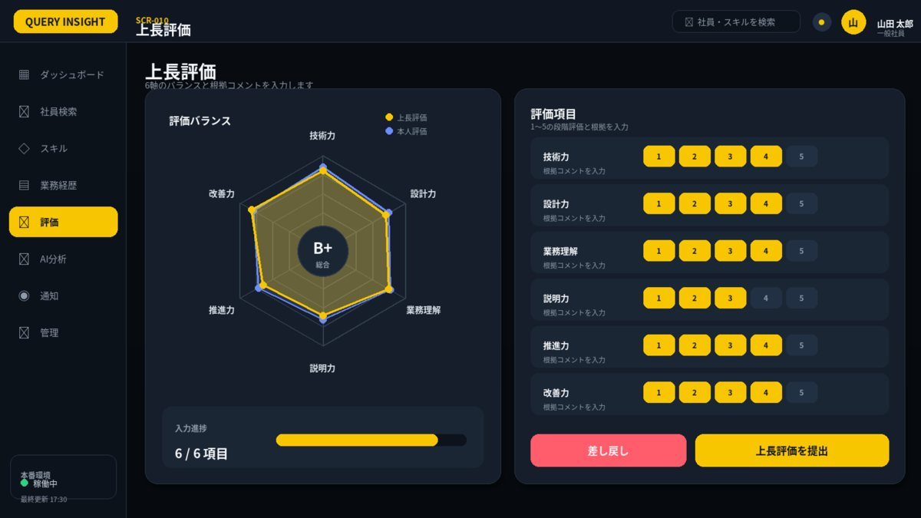

1. 画面概要
画面ID | SCR-010 |  | 上長評価 | リリース
利用者 | 上長 |  | GET/PUT /api/v1/manager-evaluations/{id}; POST .../return; POST .../submit | UIページ
設計結論 | evaluationレイアウトを採用し、承認済みUIと項目・操作・状態を一致させる。 |  | 画面表示だけでなくAPIで再検証 | 更新日

2. レイアウト領域
領域 | 位置 | 役割 | 判断基準 | レスポンシブ・注意 | レビュー
レーダープレビュー | 左 | 6軸評価と暫定総合評価 | 自己=黄色、上長=青 | 正式確定前は暫定と表示 | 未確認
評価入力 | 右 | 6軸×1～5ボタン | 星を使用しない | 行動例・根拠を補助表示 | 未確認
進捗・操作 | 下段 | 入力数・下書き・提出／差し戻し | 提出条件未充足なら無効 | 確定操作は確認ダイアログ | 未確認

3. 画面項目定義
領域 | 項目ID | 表示名 | UI部品 | 必須 | 編集 | 入力・表示ルール | データ/API対応 | 注意点 | レビュー
対象 | targetEmployee | 対象社員 | Label | - | 不可 | 担当範囲をサーバー検証。 | employee |  | 未確認
参照 | selfLevel | 本人自己評価 | HexagonRadarChart(Yellow) | - | 不可 | 本人提出済みの6軸値を黄色で表示。編集不可。 | selfEvaluation.level |  | 未確認
評価 | managerLevel | 上長評価スコア | SegmentedScore(1-5) | 必須 | 可 | 1～5の整数。自己評価と別項目として保持し、上書きしない。 | managerEvaluation.level |  | 未確認
評価 | gap | 評価差 | OverlayRadar / DeltaIndicator | - | 不可 | 上長評価を青色で重ねる。差が2以上の軸を注意表示。 | managerLevel-selfLevel |  | 未確認
評価 | comment | 評価根拠・コメント | TextArea | 必須 | 可 | 最大2000文字。公開区分を明示。 | managerEvaluation.comment |  | 未確認
操作 | return | 差し戻し | DangerButton | - | 可 | 理由必須。本人へ通知。 | POST manager-evaluations/return |  | 未確認
操作 | submit | 上長評価提出 | PrimaryButton | - | 可 | 提出後は人事差し戻しまで編集不可。 | POST manager-evaluations/submit |  | 未確認
評価 | managerRadar | 上長評価プレビュー | HexagonRadarChart(Blue) | - | 不可 | 入力中の上長評価を青色で表示し、自己評価と重ねる。 | client state | 凡例を表示 | 未確認

4. 画面アクション
ID | 操作 | トリガー | 前提条件 | 主なAPI | 成功時 | 失敗時 | 監査 | レビュー
A01 | 上長スコア入力 | 1～5を選択 | 担当社員・評価期間が有効 | クライアント状態 | 青いレーダーを更新 | 差分警告を更新 | 不要 | 未確認
A02 | 差し戻し | 差し戻し押下 | 理由入力済み | POST .../return | 本人入力中へ戻し通知 | 409/422 | 必須 | 未確認
A03 | 上長評価提出 | 提出押下 | 6軸・コメントが充足 | POST .../submit | 編集不可・提出済み表示 | 409/422 | 必須 | 未確認

5. 状態・例外設計
状態 | 表示 | 操作可否 | 実務上の注意 | レビュー
初期表示・読込中 | スケルトン／進捗表示 | 主要操作を無効 | 3秒超は処理中と再試行条件を表示 | 未確認
データなし | 空状態メッセージ＋次の操作 | 登録・条件変更のみ | 0件・未登録・権限不足を区別 | 未確認
入力エラー | 項目直下＋画面上部要約 | 修正後に再実行 | 入力値を保持し、修正方法を具体化 | 未確認
競合 409 | 最新データ取得を案内 | 上書き禁止 | versionを再取得して再編集 | 未確認
権限不足 403 | SCR-023へ遷移 | 操作不可 | 対象の存在有無を過度に示さない | 未確認
通信・サーバーエラー | 問い合わせID付きSCR-022 | 安全なGETのみ再試行 | 内部例外・機密情報を表示しない | 未確認

6. 六角形レーダーチャート適用
項目 | 仕様 | 判断基準 | レビュー
適用目的 | 自己評価を黄色、上長評価を青で重ねて表示 | 画面固有の比較目的を明確にする | 未確認
軸 | 技術力／設計力／業務理解／説明力／推進力／改善力 | 全画面で名称・順序を統一 | 未確認
値 | 1～5。未評価はnull | 0として面積を閉じない | 未確認
系列 | 黄色=本人・現在・比較元、青=上長・比較先 | 凡例と数値を併記 | 未確認
中央評価 | B+等の総合評価 | 入力中は暫定、確定後のみ正式 | 未確認
操作 | 軸選択で値・根拠・更新日を表示 | 表形式の代替表示を提供 | 未確認

7. レビュー・受入チェック
分類 | 確認内容 | 状態 | コメント
UI一致 | 承認済みUIモックと主要領域・操作位置・文言が一致している | 未確認
項目 | 表示項目・入力項目・必須・編集可否が定義されている | 未確認
入力検証 | 桁数・形式・業務チェック・競合時動作が定義されている | 未確認
権限 | 利用者ロールとデータ範囲をAPI側でも検証する | 未確認
状態 | 読込中・空・入力エラー・403・409・500が定義されている | 未確認
操作 | 二重送信・キャンセル・確認ダイアログ・戻るが定義されている | 未確認
アクセシビリティ | ラベル・Tab順・フォーカス・色以外の表現がある | 未確認
レスポンシブ | 文字を縮小せず、列変更・カード化・横スクロールで対応する | 未確認
監査 | 評価確定・差し戻し・権限・組織・無効化を記録する | 未確認

SCR011_評価管理
SCR-011 評価管理
利用者: 人事 ｜ 目的: 期間・対象者・進捗・確定・訂正 ｜ 関連要件: EVL-001,EVL-005
UI基準: 承認済み改訂UI p.3 ｜ 設計版: 2.0 ｜ レビュー状態: 未確認

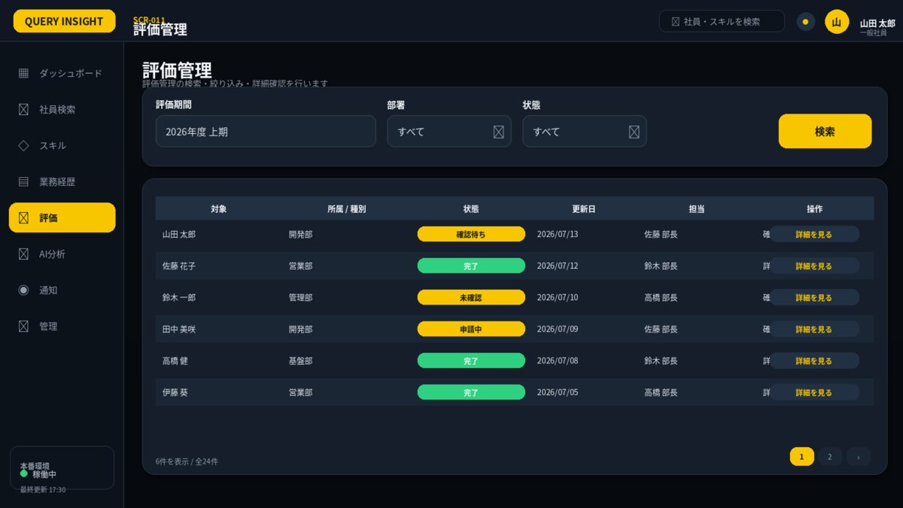

1. 画面概要
画面ID | SCR-011 |  | 評価管理 | リリース
利用者 | 人事 |  | GET /api/v1/manager-evaluations; POST /api/v1/evaluations/{id}/confirm | UIページ
設計結論 | listレイアウトを採用し、承認済みUIと項目・操作・状態を一致させる。 |  | 画面表示だけでなくAPIで再検証 | 更新日

2. レイアウト領域
領域 | 位置 | 役割 | 判断基準 | レスポンシブ・注意 | レビュー
検索条件カード | 上段 | キーワード・区分・状態・期間・検索 | 1行に収まる条件のみ配置 | 詳細条件は折りたたみ | 未確認
結果テーブル | 中央 | 主要列・状態・操作 | 1ページ50件を上限目安 | 固定ヘッダー・横スクロール | 未確認
ページング | 右下 | 件数・ページ番号 | 検索条件を保持 | 0件時は次の操作を提示 | 未確認

3. 画面項目定義
領域 | 項目ID | 表示名 | UI部品 | 必須 | 編集 | 入力・表示ルール | データ/API対応 | 注意点 | レビュー
期間 | name | 評価期間名 | TextBox | 必須 | 可 | 同一年度・種別で重複禁止。 | period.name |  | 未確認
期間 | startDate | 開始日 | Date | 必須 | 可 | 終了日以前。 | period.startDate |  | 未確認
期間 | selfDeadline | 本人締切 | DateTime | 必須 | 可 | 開始日以降。 | period.selfDeadline |  | 未確認
期間 | managerDeadline | 上長締切 | DateTime | 必須 | 可 | 本人締切以降。 | period.managerDeadline |  | 未確認
対象 | targetScope | 対象者 | OrgEmployeeSelect | 必須 | 可 | 重複対象を排除。 | period.targets |  | 未確認
対象 | evaluator | 評価者 | EmployeeSelect | 必須 | 可 | 自己指定不可。代理期間を管理。 | assignment.evaluatorId |  | 未確認
進捗 | progress | 評価進捗 | DataGrid | - | 不可 | 未開始～確定を集計。 | period.progress |  | 未確認
操作 | confirm | 評価確定 | DangerButton | - | 可 | 人事権限・確認ダイアログ・監査必須。 | POST evaluations/{id}/confirm |  | 未確認
操作 | correct | 訂正開始 | SecondaryButton | - | 可 | 理由と承認者必須。 | POST evaluations/{id}/corrections |  | 未確認

4. 画面アクション
ID | 操作 | トリガー | 前提条件 | 主なAPI | 成功時 | 失敗時 | 監査 | レビュー
A01 | 検索 | 検索押下 | 条件形式が正しい | GET /api/v1/manager-evaluations | 一覧更新 | 400/403 | 不要 | 未確認
A02 | 評価確定 | 確定押下 | 上長提出済み・確認済み | POST /api/v1/evaluations/{id}/confirm | 確定へ更新 | 409/422 | 必須 | 未確認
A03 | 人事差し戻し | 差し戻し押下 | 理由入力済み | 訂正・差し戻しAPI | 上長評価中へ戻す | 409/422 | 必須 | 未確認

5. 状態・例外設計
状態 | 表示 | 操作可否 | 実務上の注意 | レビュー
初期表示・読込中 | スケルトン／進捗表示 | 主要操作を無効 | 3秒超は処理中と再試行条件を表示 | 未確認
データなし | 空状態メッセージ＋次の操作 | 登録・条件変更のみ | 0件・未登録・権限不足を区別 | 未確認
入力エラー | 項目直下＋画面上部要約 | 修正後に再実行 | 入力値を保持し、修正方法を具体化 | 未確認
競合 409 | 最新データ取得を案内 | 上書き禁止 | versionを再取得して再編集 | 未確認
権限不足 403 | SCR-023へ遷移 | 操作不可 | 対象の存在有無を過度に示さない | 未確認
通信・サーバーエラー | 問い合わせID付きSCR-022 | 安全なGETのみ再試行 | 内部例外・機密情報を表示しない | 未確認

7. レビュー・受入チェック
分類 | 確認内容 | 状態 | コメント
UI一致 | 承認済みUIモックと主要領域・操作位置・文言が一致している | 未確認
項目 | 表示項目・入力項目・必須・編集可否が定義されている | 未確認
入力検証 | 桁数・形式・業務チェック・競合時動作が定義されている | 未確認
権限 | 利用者ロールとデータ範囲をAPI側でも検証する | 未確認
状態 | 読込中・空・入力エラー・403・409・500が定義されている | 未確認
操作 | 二重送信・キャンセル・確認ダイアログ・戻るが定義されている | 未確認
アクセシビリティ | ラベル・Tab順・フォーカス・色以外の表現がある | 未確認
レスポンシブ | 文字を縮小せず、列変更・カード化・横スクロールで対応する | 未確認
監査 | 評価確定・差し戻し・権限・組織・無効化を記録する | 未確認

SCR014_マスタ管理
SCR-014 マスタ管理
利用者: 管理者・人事 ｜ 目的: スキル・資格・評価基準・表示順 ｜ 関連要件: MST-001,MST-002
UI基準: 承認済み改訂UI p.4 ｜ 設計版: 2.0 ｜ レビュー状態: 未確認

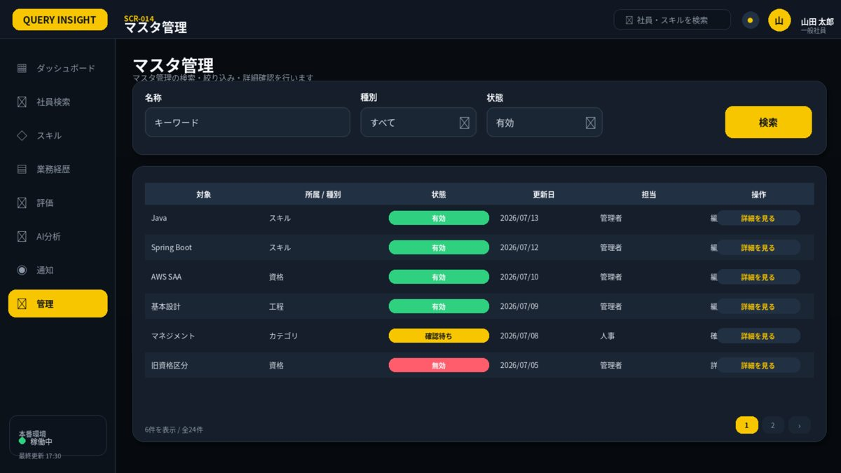

1. 画面概要
画面ID | SCR-014 |  | マスタ管理 | リリース
利用者 | 管理者・人事 |  | GET/POST /api/v1/masters/skills; GET/POST /api/v1/evaluation-criteria-versions | UIページ
設計結論 | listレイアウトを採用し、承認済みUIと項目・操作・状態を一致させる。 |  | 画面表示だけでなくAPIで再検証 | 更新日

2. レイアウト領域
領域 | 位置 | 役割 | 判断基準 | レスポンシブ・注意 | レビュー
検索条件カード | 上段 | キーワード・区分・状態・期間・検索 | 1行に収まる条件のみ配置 | 詳細条件は折りたたみ | 未確認
結果テーブル | 中央 | 主要列・状態・操作 | 1ページ50件を上限目安 | 固定ヘッダー・横スクロール | 未確認
ページング | 右下 | 件数・ページ番号 | 検索条件を保持 | 0件時は次の操作を提示 | 未確認

3. 画面項目定義
領域 | 項目ID | 表示名 | UI部品 | 必須 | 編集 | 入力・表示ルール | データ/API対応 | 注意点 | レビュー
条件 | masterType | マスタ種別 | Select | 必須 | 可 | スキル/資格/評価基準。 | masterType |  | 未確認
一覧 | masterList | マスタ一覧 | DataGrid | - | 不可 | 適用期間・版・使用件数を表示。 | masters[] |  | 未確認
編集 | code | コード | TextBox | 必須 | 登録時可 | 種別内一意。 | master.code |  | 未確認
編集 | name | 名称 | TextBox | 必須 | 可 | 最大100文字。 | master.name |  | 未確認
編集 | effectivePeriod | 適用期間 | DateRange | 必須 | 可 | 過去評価を破壊しない。 | master.validFrom/To |  | 未確認

4. 画面アクション
ID | 操作 | トリガー | 前提条件 | 主なAPI | 成功時 | 失敗時 | 監査 | レビュー
A01 | 検索 | 検索押下 | 条件形式が正しい | GET master APIs | 一覧更新 | 400/403 | 不要 | 未確認
A02 | 詳細・編集 | 詳細リンク押下 | 管理権限あり | GET/POST master APIs | 保存後一覧更新 | 409/422 | 必須 | 未確認
A03 | 有効・無効切替 | 状態操作 | 参照中データとの整合確認 | 更新API（要追加） | 状態更新 | 409/422 | 必須 | 未確認

5. 状態・例外設計
状態 | 表示 | 操作可否 | 実務上の注意 | レビュー
初期表示・読込中 | スケルトン／進捗表示 | 主要操作を無効 | 3秒超は処理中と再試行条件を表示 | 未確認
データなし | 空状態メッセージ＋次の操作 | 登録・条件変更のみ | 0件・未登録・権限不足を区別 | 未確認
入力エラー | 項目直下＋画面上部要約 | 修正後に再実行 | 入力値を保持し、修正方法を具体化 | 未確認
競合 409 | 最新データ取得を案内 | 上書き禁止 | versionを再取得して再編集 | 未確認
権限不足 403 | SCR-023へ遷移 | 操作不可 | 対象の存在有無を過度に示さない | 未確認
通信・サーバーエラー | 問い合わせID付きSCR-022 | 安全なGETのみ再試行 | 内部例外・機密情報を表示しない | 未確認

7. レビュー・受入チェック
分類 | 確認内容 | 状態 | コメント
UI一致 | 承認済みUIモックと主要領域・操作位置・文言が一致している | 未確認
項目 | 表示項目・入力項目・必須・編集可否が定義されている | 未確認
入力検証 | 桁数・形式・業務チェック・競合時動作が定義されている | 未確認
権限 | 利用者ロールとデータ範囲をAPI側でも検証する | 未確認
状態 | 読込中・空・入力エラー・403・409・500が定義されている | 未確認
操作 | 二重送信・キャンセル・確認ダイアログ・戻るが定義されている | 未確認
アクセシビリティ | ラベル・Tab順・フォーカス・色以外の表現がある | 未確認
レスポンシブ | 文字を縮小せず、列変更・カード化・横スクロールで対応する | 未確認
監査 | 評価確定・差し戻し・権限・組織・無効化を記録する | 未確認

SCR015_監査ログ
SCR-015 監査ログ
利用者: 管理者・監査 ｜ 目的: 条件検索・詳細・監査用出力 ｜ 関連要件: AUD-001
UI基準: 承認済み改訂UI p.5 ｜ 設計版: 2.0 ｜ レビュー状態: 未確認

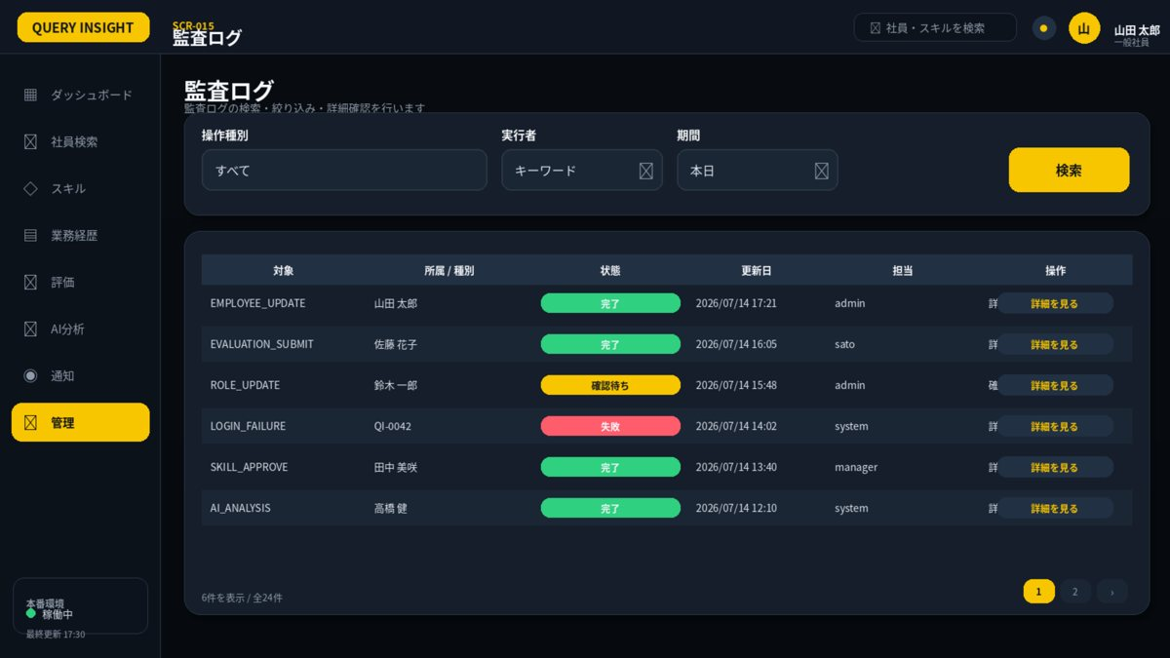

1. 画面概要
画面ID | SCR-015 |  | 監査ログ | リリース
利用者 | 管理者・監査 |  | GET /api/v1/audit-logs | UIページ
設計結論 | listレイアウトを採用し、承認済みUIと項目・操作・状態を一致させる。 |  | 画面表示だけでなくAPIで再検証 | 更新日

2. レイアウト領域
領域 | 位置 | 役割 | 判断基準 | レスポンシブ・注意 | レビュー
検索条件カード | 上段 | キーワード・区分・状態・期間・検索 | 1行に収まる条件のみ配置 | 詳細条件は折りたたみ | 未確認
結果テーブル | 中央 | 主要列・状態・操作 | 1ページ50件を上限目安 | 固定ヘッダー・横スクロール | 未確認
ページング | 右下 | 件数・ページ番号 | 検索条件を保持 | 0件時は次の操作を提示 | 未確認

3. 画面項目定義
領域 | 項目ID | 表示名 | UI部品 | 必須 | 編集 | 入力・表示ルール | データ/API対応 | 注意点 | レビュー
条件 | actor | 実行者 | EmployeeSelect | 任意 | 可 | 監査権限で検索。 | actorId |  | 未確認
条件 | action | 操作 | MultiSelect | 任意 | 可 | LOGIN/READ/UPDATE/EXPORT/AI等。 | action |  | 未確認
条件 | period | 期間 | DateTimeRange | 必須 | 可 | 既定7日、最大31日。 | from/to |  | 未確認
結果 | logs | 監査ログ一覧 | DataGrid | - | 不可 | 日時・実行者・対象・結果・相関ID。 | auditLogs[] |  | 未確認
詳細 | detail | 詳細 | Drawer | - | 不可 | 機密値はマスク。 | auditLog.detail |  | 未確認

4. 画面アクション
ID | 操作 | トリガー | 前提条件 | 主なAPI | 成功時 | 失敗時 | 監査 | レビュー
A01 | 検索 | 検索押下 | 期間・条件が正しい | GET /api/v1/audit-logs | 一覧更新 | 400/403 | 検索自体は記録不要 | 未確認
A02 | 詳細を開く | 詳細リンク押下 | 監査権限あり | GET audit detail（要追加） | 差分・相関ID表示 | 404/403 | 監査ログ閲覧を記録するか確認 | 未確認

5. 状態・例外設計
状態 | 表示 | 操作可否 | 実務上の注意 | レビュー
初期表示・読込中 | スケルトン／進捗表示 | 主要操作を無効 | 3秒超は処理中と再試行条件を表示 | 未確認
データなし | 空状態メッセージ＋次の操作 | 登録・条件変更のみ | 0件・未登録・権限不足を区別 | 未確認
入力エラー | 項目直下＋画面上部要約 | 修正後に再実行 | 入力値を保持し、修正方法を具体化 | 未確認
競合 409 | 最新データ取得を案内 | 上書き禁止 | versionを再取得して再編集 | 未確認
権限不足 403 | SCR-023へ遷移 | 操作不可 | 対象の存在有無を過度に示さない | 未確認
通信・サーバーエラー | 問い合わせID付きSCR-022 | 安全なGETのみ再試行 | 内部例外・機密情報を表示しない | 未確認

7. レビュー・受入チェック
分類 | 確認内容 | 状態 | コメント
UI一致 | 承認済みUIモックと主要領域・操作位置・文言が一致している | 未確認
項目 | 表示項目・入力項目・必須・編集可否が定義されている | 未確認
入力検証 | 桁数・形式・業務チェック・競合時動作が定義されている | 未確認
権限 | 利用者ロールとデータ範囲をAPI側でも検証する | 未確認
状態 | 読込中・空・入力エラー・403・409・500が定義されている | 未確認
操作 | 二重送信・キャンセル・確認ダイアログ・戻るが定義されている | 未確認
アクセシビリティ | ラベル・Tab順・フォーカス・色以外の表現がある | 未確認
レスポンシブ | 文字を縮小せず、列変更・カード化・横スクロールで対応する | 未確認
監査 | 評価確定・差し戻し・権限・組織・無効化を記録する | 未確認

SCR020_組織・所属管理
SCR-020 組織・所属管理
利用者: 管理者・人事 ｜ 目的: 部署・役職・上長関係・異動履歴 ｜ 関連要件: ORG-001
UI基準: 承認済み改訂UI p.6 ｜ 設計版: 2.0 ｜ レビュー状態: 未確認

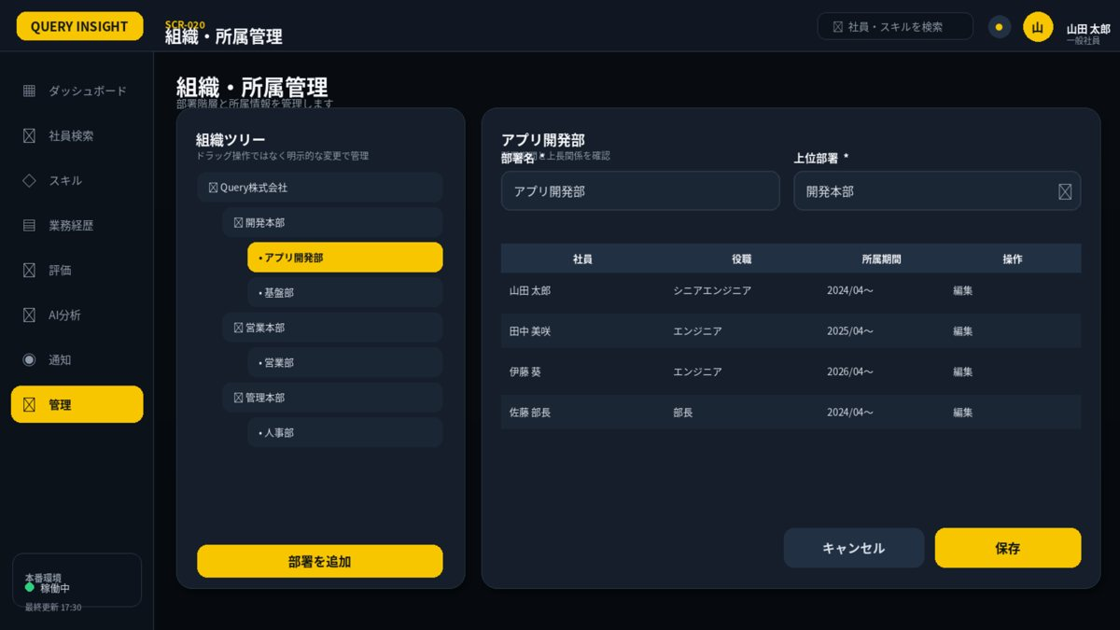

1. 画面概要
画面ID | SCR-020 |  | 組織・所属管理 | リリース
利用者 | 管理者・人事 |  | GET/POST/PUT /api/v1/departments; POST /api/v1/employees/{id}/assignments | UIページ
設計結論 | orgレイアウトを採用し、承認済みUIと項目・操作・状態を一致させる。 |  | 画面表示だけでなくAPIで再検証 | 更新日

2. レイアウト領域
領域 | 位置 | 役割 | 判断基準 | レスポンシブ・注意 | レビュー
組織ツリー | 左 | 階層・選択部署・追加 | 適用日時点で表示 | 循環を禁止 | 未確認
部署・所属編集 | 右上 | 名称・上長部署・上長者 | 期間整合を検証 | 権限により編集可否 | 未確認
所属一覧 | 右下 | 社員・役職・所属期間・操作 | 履歴を保持 | 現在所属を優先表示 | 未確認

3. 画面項目定義
領域 | 項目ID | 表示名 | UI部品 | 必須 | 編集 | 入力・表示ルール | データ/API対応 | 注意点 | レビュー
組織 | organizationTree | 組織ツリー | Tree | - | 不可 | 適用日で表示。 | departments[] |  | 未確認
編集 | department | 部署 | Form | 必須 | 可 | コード・名称・親部署・期間。 | department |  | 未確認
編集 | assignment | 所属・上長 | Form | 必須 | 可 | 期間重複・循環禁止。 | assignment |  | 未確認

4. 画面アクション
ID | 操作 | トリガー | 前提条件 | 主なAPI | 成功時 | 失敗時 | 監査 | レビュー
A01 | 組織選択 | ツリー選択 | 適用日時点で有効 | GET /api/v1/departments | 詳細・所属一覧更新 | 404は再読込 | 不要 | 未確認
A02 | 部署追加・編集 | ボタン押下 | コード・期間・循環検証済み | POST/PUT department API | ツリー更新 | 409/422 | 必須 | 未確認
A03 | 所属保存 | 保存押下 | 期間重複・上長循環なし | POST /api/v1/employees/{id}/assignments | 所属一覧更新 | 409/422 | 必須 | 未確認

5. 状態・例外設計
状態 | 表示 | 操作可否 | 実務上の注意 | レビュー
初期表示・読込中 | スケルトン／進捗表示 | 主要操作を無効 | 3秒超は処理中と再試行条件を表示 | 未確認
データなし | 空状態メッセージ＋次の操作 | 登録・条件変更のみ | 0件・未登録・権限不足を区別 | 未確認
入力エラー | 項目直下＋画面上部要約 | 修正後に再実行 | 入力値を保持し、修正方法を具体化 | 未確認
競合 409 | 最新データ取得を案内 | 上書き禁止 | versionを再取得して再編集 | 未確認
権限不足 403 | SCR-023へ遷移 | 操作不可 | 対象の存在有無を過度に示さない | 未確認
通信・サーバーエラー | 問い合わせID付きSCR-022 | 安全なGETのみ再試行 | 内部例外・機密情報を表示しない | 未確認

7. レビュー・受入チェック
分類 | 確認内容 | 状態 | コメント
UI一致 | 承認済みUIモックと主要領域・操作位置・文言が一致している | 未確認
項目 | 表示項目・入力項目・必須・編集可否が定義されている | 未確認
入力検証 | 桁数・形式・業務チェック・競合時動作が定義されている | 未確認
権限 | 利用者ロールとデータ範囲をAPI側でも検証する | 未確認
状態 | 読込中・空・入力エラー・403・409・500が定義されている | 未確認
操作 | 二重送信・キャンセル・確認ダイアログ・戻るが定義されている | 未確認
アクセシビリティ | ラベル・Tab順・フォーカス・色以外の表現がある | 未確認
レスポンシブ | 文字を縮小せず、列変更・カード化・横スクロールで対応する | 未確認
監査 | 評価確定・差し戻し・権限・組織・無効化を記録する | 未確認

SCR021_アカウント・権限管理
SCR-021 アカウント・権限管理
利用者: 管理者 ｜ 目的: ロール・データ範囲・期間・ロック ｜ 関連要件: AUTH-006
UI基準: 承認済み改訂UI p.7 ｜ 設計版: 2.0 ｜ レビュー状態: 未確認

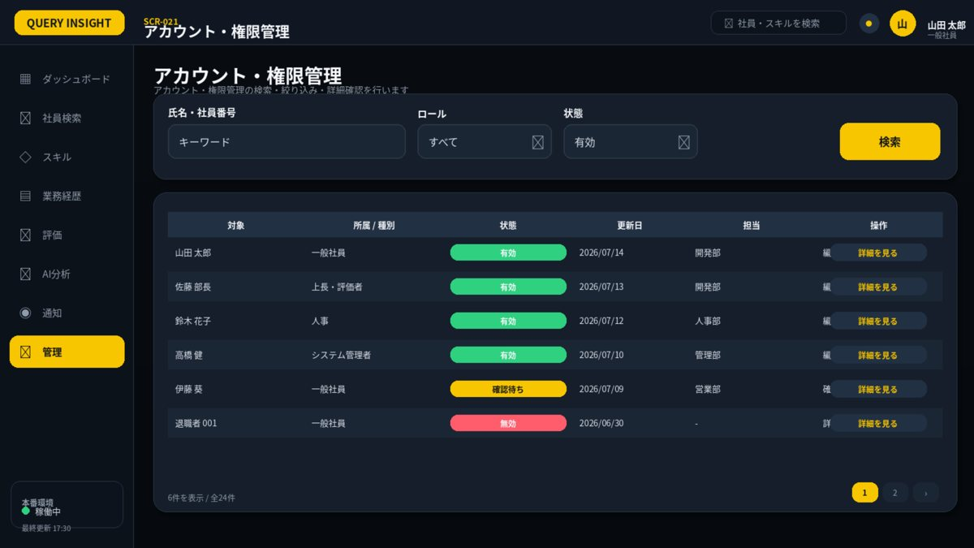

1. 画面概要
画面ID | SCR-021 |  | アカウント・権限管理 | リリース
利用者 | 管理者 |  | GET /api/v1/employees/{id}/permissions; POST/DELETE permissions | UIページ
設計結論 | listレイアウトを採用し、承認済みUIと項目・操作・状態を一致させる。 |  | 画面表示だけでなくAPIで再検証 | 更新日

2. レイアウト領域
領域 | 位置 | 役割 | 判断基準 | レスポンシブ・注意 | レビュー
検索条件カード | 上段 | キーワード・区分・状態・期間・検索 | 1行に収まる条件のみ配置 | 詳細条件は折りたたみ | 未確認
結果テーブル | 中央 | 主要列・状態・操作 | 1ページ50件を上限目安 | 固定ヘッダー・横スクロール | 未確認
ページング | 右下 | 件数・ページ番号 | 検索条件を保持 | 0件時は次の操作を提示 | 未確認

3. 画面項目定義
領域 | 項目ID | 表示名 | UI部品 | 必須 | 編集 | 入力・表示ルール | データ/API対応 | 注意点 | レビュー
検索条件 | keyword | 氏名・社員番号 | TextBox | 任意 | 可 | 部分一致。最大100文字。 | GET /api/v1/accounts?keyword= |  | 未確認
検索条件 | role | ロール | Select | 任意 | 可 | 有効なロールのみ。 | roleId |  | 未確認
検索条件 | status | 状態 | Select | 任意 | 可 | 有効／ロック／無効。 | status |  | 未確認
操作 | search | 検索 | PrimaryButton | - | 可 | 権限範囲をサーバーで適用。 | GET /api/v1/accounts |  | 未確認
結果 | accountList | アカウント一覧 | DataGrid | - | 不可 | 氏名・ロール・状態・更新日・操作を表示。 | accounts[] |  | 未確認
操作 | edit | 詳細・編集 | ActionLink | - | 権限別 | ロール・データ範囲・付与期間・理由をモーダルで編集。 | API-ACL-001～003 | 重要操作は監査必須 | 未確認

4. 画面アクション
ID | 操作 | トリガー | 前提条件 | 主なAPI | 成功時 | 失敗時 | 監査 | レビュー
A01 | 検索 | 検索押下 | 条件形式が正しい | 権限検索API（要追加） | 一覧更新 | 400/403 | 不要 | 未確認
A02 | 詳細・編集 | 詳細リンク押下 | 管理権限あり | GET/POST/DELETE permission APIs | モーダル保存後一覧更新 | 409/422 | 必須 | 未確認
A03 | アカウント無効化 | 状態操作 | 本人以外・確認済み | 社員無効化API | 無効へ更新 | 403/409 | 必須 | 未確認

5. 状態・例外設計
状態 | 表示 | 操作可否 | 実務上の注意 | レビュー
初期表示・読込中 | スケルトン／進捗表示 | 主要操作を無効 | 3秒超は処理中と再試行条件を表示 | 未確認
データなし | 空状態メッセージ＋次の操作 | 登録・条件変更のみ | 0件・未登録・権限不足を区別 | 未確認
入力エラー | 項目直下＋画面上部要約 | 修正後に再実行 | 入力値を保持し、修正方法を具体化 | 未確認
競合 409 | 最新データ取得を案内 | 上書き禁止 | versionを再取得して再編集 | 未確認
権限不足 403 | SCR-023へ遷移 | 操作不可 | 対象の存在有無を過度に示さない | 未確認
通信・サーバーエラー | 問い合わせID付きSCR-022 | 安全なGETのみ再試行 | 内部例外・機密情報を表示しない | 未確認

7. レビュー・受入チェック
分類 | 確認内容 | 状態 | コメント
UI一致 | 承認済みUIモックと主要領域・操作位置・文言が一致している | 未確認
項目 | 表示項目・入力項目・必須・編集可否が定義されている | 未確認
入力検証 | 桁数・形式・業務チェック・競合時動作が定義されている | 未確認
権限 | 利用者ロールとデータ範囲をAPI側でも検証する | 未確認
状態 | 読込中・空・入力エラー・403・409・500が定義されている | 未確認
操作 | 二重送信・キャンセル・確認ダイアログ・戻るが定義されている | 未確認
アクセシビリティ | ラベル・Tab順・フォーカス・色以外の表現がある | 未確認
レスポンシブ | 文字を縮小せず、列変更・カード化・横スクロールで対応する | 未確認
監査 | 評価確定・差し戻し・権限・組織・無効化を記録する | 未確認

